模具报价表
单件 |  |  | 工装费用
零件编号 | 零件名称 | 简图 | 模具工序 |  | 模具费 |  |  |  |  |  |  | 荣昌预估价格（含税）-2023.3.2 | 检具费 | 夹具费
 |  |  |  | 工序内容 | 模具尺寸（MM） |  |  | 掏空 系数 | 模具重量（T） | 单价(万元） | 总价格（含税） |  | 元 | 元
 |  |  |  |  | 长 | 宽 | 高
SHT0011000 | 滑轨左上连接饭焊接总成 |  | OP10 | 落料冲孔 | 850 | 400 | 450 | 0.65 | 0.78 |  | 3.90 | 2.50
 |  |  | OP20 | 成型左右2套 | 850 | 400 | 450 | 0.65 | 0.78 |  | 5.00 | 5.00

SQX3000-6805433 | 绞架大孔侧板 |  | OP10 | 落料 | 750 | 400 | 400 | 0.65 |  |  | 3.06 | 2.00
 |  |  | OP20 | 成型 | 750 | 400 | 400 | 0.65 |  |  | 3.06 | 2.10

SQX3000-6805467 | 绞架小孔侧板 |  | OP10 | 落料 | 共用
 |  |  | OP20 | 成型 | 共用
 |  |  | OP30 | 冲孔 |  |  |  |  |  |  | 0.40 | 0.50

SHT0010521 | 气囊上支架 | 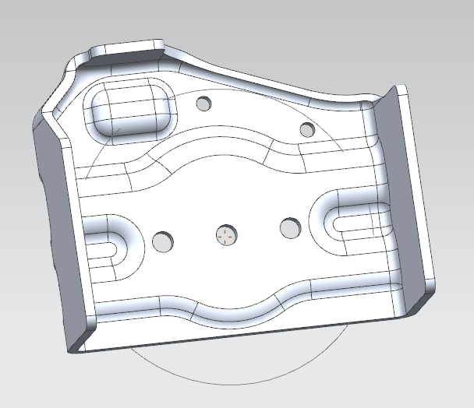 | OP10 | 落料一模2件 | 750 | 450 | 400 | 0.65 |  |  | 3.44 | 2.30
 |  |  | OP20 | 成型一模2件 | 750 | 450 | 400 | 0.65 |  |  | 3.44 | 2.80
 |  |  | OP30 | 冲孔 | 650 | 450 | 400 | 0.65 |  |  | 2.98 | 1.70
 |  |  | OP40 | 冲孔 | 650 | 350 | 400 | 0.65 |  |  | 2.32 | 1.50

SQX3000-6805432 | 气囊下支架 | 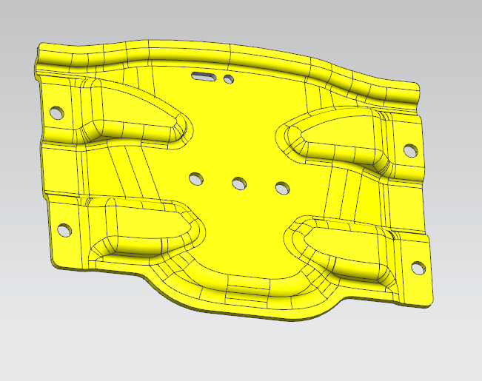 | OP10 | 落料 | 650 | 400 | 400 | 0.65 |  |  | 2.65 | 1.40
 |  |  | OP20 | 成型 | 650 | 400 | 400 | 0.65 |  |  | 2.65 | 1.40
 |  |  | OP30 | 冲孔 | 550 | 300 | 400 | 0.65 |  |  | 1.68 | 1.00

 |  |  |  |  |  |  |  |  |  |  | 34.58 | 24.20

